定制品及图片
厦门市海沧医院静配中心不锈钢等定制品预算
序号 NO. | 型号/品名 Name | 尺寸 Size | 材质说明 material description | 数量 Qty. | 单位 Unit | 单价(RMB) | 总价 (RMB) | 产品图片 Product Picture
1 | 药架 | 1800*500*2000 | 根据现场尺寸，8个药架改为4组1.8米药架。 优质医用级SUS304材质，板厚1.2mm。 符合医用不锈钢工艺标准：经满焊、磨平、抛光、拉丝处理，无锐边、无死角，便于清洗消毒。 参考图片为复旦中山厦门医院静配中心。 | 4 | 组 |  |  | 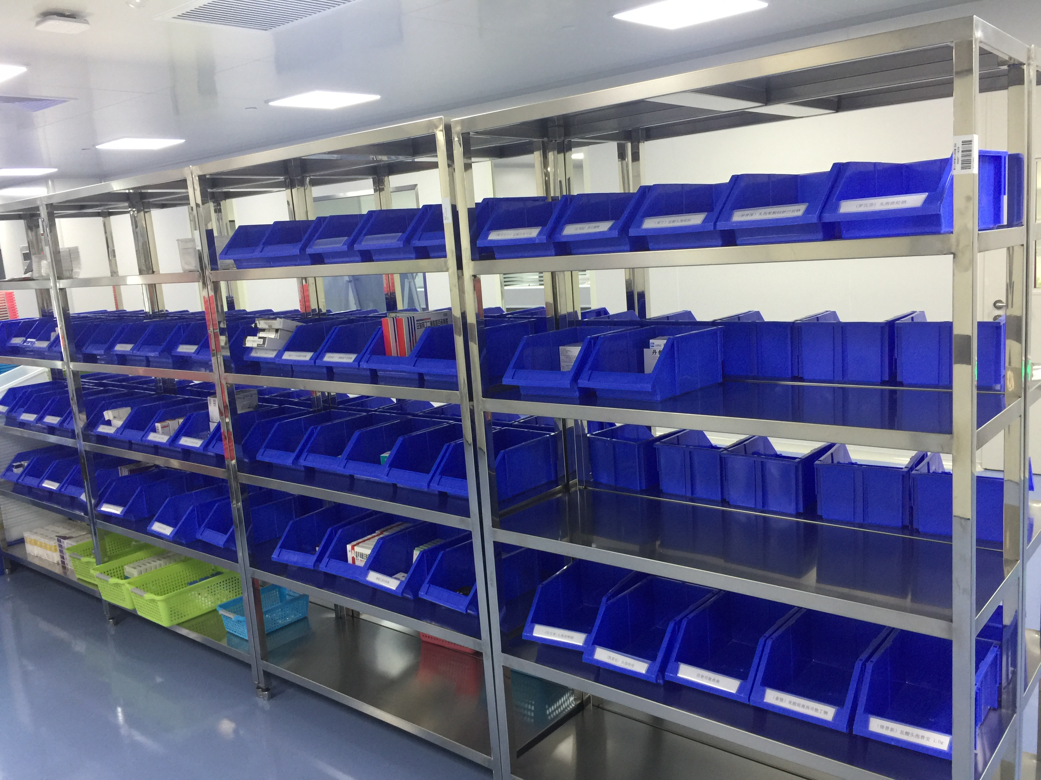
2 | 操作台 | 1600*700*800 | 优质医用级SUS304材质，板厚1.2mm。 符合医用不锈钢工艺标准：经满焊、磨平、抛光、拉丝处理，无锐边、无死角，便于清洗消毒。 | 2 | 张
3 | 发药台 | 1200*400*800 | 优质医用级SUS304材质，板厚1.2mm。 符合医用不锈钢工艺标准：经满焊、磨平、抛光、拉丝处理，无锐边、无死角，便于清洗消毒。 | 1 | 张 |  |  | 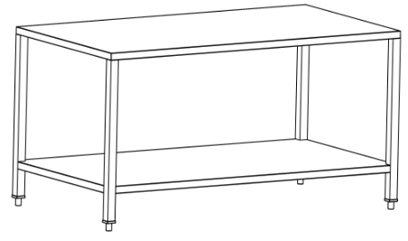
4 | 成品核对台 | 1600*1000*800 | 优质医用级SUS304材质，板厚1.2mm。 符合医用不锈钢工艺标准：经满焊、磨平、抛光、拉丝处理，无锐边、无死角，便于清洗消毒。 | 2 | 张
5 | 工作台1 | 1100*500*800 | 优质医用级SUS304材质，板厚1.2mm。 符合医用不锈钢工艺标准：经满焊、磨平、抛光、拉丝处理，无锐边、无死角，便于清洗消毒。 | 1 | 张
6 | 工作台2 | 1250*500*800 | 优质医用级SUS304材质，板厚1.2mm。 符合医用不锈钢工艺标准：经满焊、磨平、抛光、拉丝处理，无锐边、无死角，便于清洗消毒。 | 1 | 张
7 | 三层推车 | 660*440*860 | 1、优质304不锈钢材质，厚度1.2mm，三层台面，四周封闭式防护边，防止器械滑落。 2、上下两层台面四角均做圆角处理。 3、3寸静音防缠绕脚轮，带刹车，推行灵活，转向准确。 | 6 | 辆 |  |  | 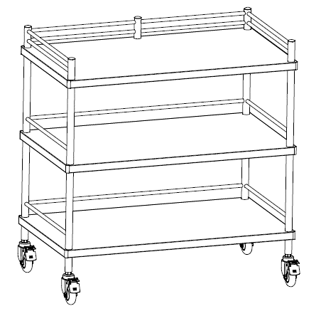
8 | 不锈钢圆凳 | 行业标准 | 优质医用级SUS304材质，板厚2.0mm，可螺旋升降。 符合医用不锈钢工艺标准：经满焊、磨平、抛光、拉丝处理，无锐边、无死角，便于清洗消毒。 | 6 | 张
9 | 简易鞋柜 | 900*300*600 | 根据现场尺寸定制。 转身鞋柜，根据现场分隔出洁污分区，一边放置污染区鞋子，一边放置洁净区鞋子。 优质医用级SUS304材质，板厚1.2mm。 符合医用不锈钢工艺标准：经满焊、磨平、抛光、拉丝处理，无锐边、无死角，便于清洗消毒。 | 3 | 个 |  |  | 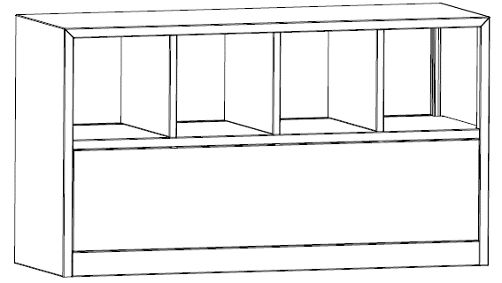
10 | 鞋柜 | 1500*400*2000 | 1、基材：用E1级优质环保实木颗粒板，符合GB18584-2001标准和GB/T9846-2015标准，板厚约18mm，经过防潮、防虫、防腐处理，含水率≤11.4%，甲醛释放量≤0.4mg/L。 2、面材：双面贴三聚氢胺树酯浸渍免漆板，表面可耐冷、热循环均达到国家相关检验标准的要求。 3、封边：2.0mm近色PVC塑料封边，全自动无缝封边技术，用优质热熔胶经200℃高温压制于边部，有效防止水气侵入。 4、五金：优质高级五金配件，开启灵活轻便，各部位安装结构严密、牢固、可靠、平稳，无松动、倾斜、摇晃等现象。 | 1 | 组 |  |  | 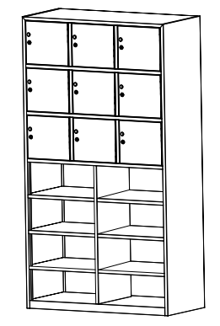
11 | 异形办公桌 | 3900*600*750 | 材质说明1.基材：用E1级优质环保刨花板，符合GB18584-2001标准和GB/T9846-2015标准，板厚约18mm，经过防潮、防虫、防腐处理，含水率≤11.4%，甲醛释放量≤0.4mg/L。双面贴全三聚氰胺浸渍胶膜防火面板，近色PVC封边。 2.五金：优质高级五金配件，开启灵活轻便，各部位安装结构严密、牢固、可靠、平稳，无松动、倾斜、摇晃等现象。 | 3.9 | 米 |  |  | 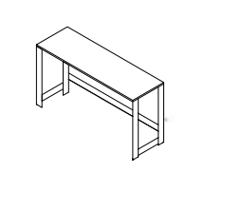
合计总价大写金额：零元整 |  |  |  |  |  |  | 0
报价说明： 1.合同签定后交货日期：*天 2.保修期：叁年 3.联系人及联系方式：**** 4.以上报价含税运输及安装 5.报价公司：**

